Tablero
INCORPORAR UN CÓDIGO QR QUE REMITA AL SITIO DE INFORMACIÓN PÚBLICA DE LA INSTITUCIÓN
TÚ GOBIERNO EN NÚMEROS
ACTUALIZADO AL 31 DE JULIO DEL 2025
GOBERNACIÓN DEPARTAMENTAL DE TOTONICAPÁN
 |  |  |  |  |  |  |  |  |  | Información Pública

AUTORIDADES |  |  | GESTIÓN DE PRESUPUESTO |  | EJECUCIÓN PRESUPUESTARIA POR GRUPOS DE GASTO |  | EJECUCIÓN PRESUPUESTARIA POR CLASIFICACIÓN GEOGRÁFICA |  | SERVICIOS PERSONALES, TÉCNICOS Y PROFESIONALES
GOBERNADORA DEPARTAMENTAL DE TOTONICAPAN | DELFINA CELESTINA GARCIA REYES |  | Presupuesto vigente 2025 | Q3,213,258.00 | 0 | Q1,188,125.13 | VI SUROCCIDENTE | Q1,482,882.60 | Presupuesto para pago de salarios y honorarios | Q2,530,456.00
 |  |  |  |  | 100 | Q202,562.66 | Región (x): _____________________ | Q.000,000,000.00
SUBJEFE FINANCIERO | LUIS SALVADOR LOPEZ FELIX |  | Presupuesto ejecutado | Q1,482,882.60 | 200 | Q46,291.32 | Región (x): _____________________ | Q.000,000,000.00 | Presupuesto ejecutado en pago de salarios y honorarios | Q1,293,125.13
 |  |  |  |  | 300 | Q45,903.49 | Región (x): _____________________ | Q.000,000,000.00
 |  |  |  |  | Grupo (x): _______________ | Q.000,000,000.00 | Multiregional: ____________________ | Q.000,000,000.00
Cargo | Nombres y apellidos |  | Porcentaje de ejecución | 46.15% |  |  | 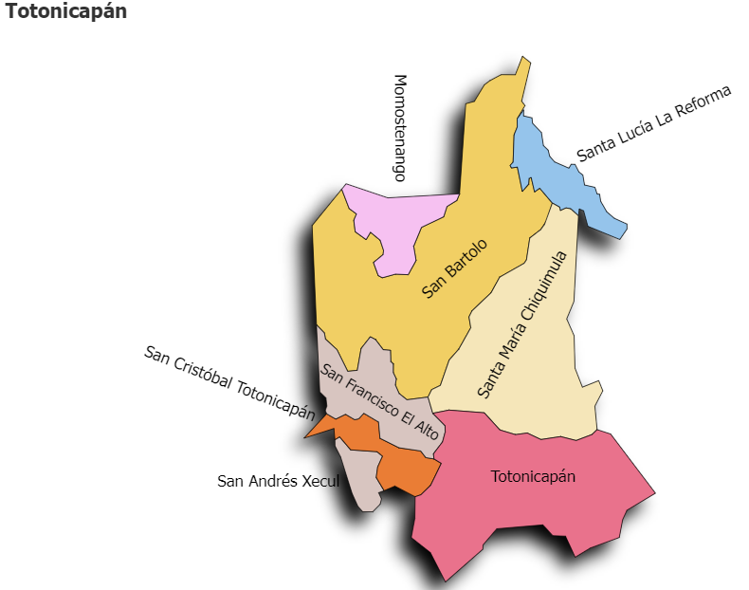 |  | Porcentaje de ejecución en el pago de salarios y honorarios | 51.1%
 |  |  |  |  | EJECUCIÓN POR FINALIDADES
 | Q3,213,258.00
 | Q1,482,882.60
Cargo | Nombres y apellidos |  |  |  | Finalidad A | Q.000,000,000.00
 |  |  |  |  |  |  |  |  | Personal permanente 011 | 18
Cargo | Nombres y apellidos |  |  |  | Finalidad B | Q.000,000,000.00 |  |  | Personal temporal 021 Personal temporal 022 Jornales 031 | 000 personas 000 personas 000 personas
Cargo | Nombres y apellidos |  |  |  | Finalidad C | Q.000,000,000.00 |  |  | Servicios técnicos o profesionales 029 | 4
 |  |  |  |  |  |  |  |  | Servicios técnicos o profesionales subgrupo 18 | 3

 |  | Descripción del programa |  | Presupuesto vigente | Presupuesto ejecutado | Procentaje de ejecución | PRINCIPALES AVANCES O LOGROS AL _____31_____ DE ____julio_______ DE 2025
PROGRAMAS PRESUPUESTA-RIOS | PROGRAMA 15 | SERVICIOS DE GOBIERNO DEPARTAMENTAL Y REGISTRO DE PERSONAS JURIDICAS |  | Q3,213,258.00 | Q1,482,882.60 | 46.2 | 1) Desarrollo de rondas departamentales (1ra. y 2da.) para presentación del informe de trabajo de la Gobernación Departamental
 | PROGRAMA 2 |  |  |  |  |  | 2). Firma de convenios de proyectos para los municiopios de Santa María Chiquimula, San Andrés Xecul, Totonicapán, San Francisco el Alto, Santa Lucía la Reforma y Momostenango, para el desarrollo de las comunidades y el Municipio.
 | PROGRAMA 3 |  |  |  |  |  | 3) Entrega de obra (1 proyectos) de Mejoramiento de escuela, en el municipios de Momostenango.
 | PROGRAMA 4 |  |  |  |  |  | 4). Reunión con delegados departamentales de los Ministerios de Cultura y Deportes -MICUDE-; Ministerio de Trabajo y Previsión social para coordinar acciones en favor del desarrollo del departamento.
 | PROGRAMA 5 |  |  |  |  |  | 5). Coordinación con la Policia Nacional Civil y Brigada de Operaciones para Montaña -BOM-; acciones para garantizar la seguridad de la población, durante las ferias titulares de los municipio de San Cristobal Totonicapan y Momostenango. Reunión con la unidad de prevención comunitaria de la violencia -UPCV- y uniidad de prevencion del delito de la -PNC-, para coordinar acciones interinstitucionales para la prevención de la violencia.
 |  |  |  |  |  |  | 6. Seguimieno al fortalecimiento a las comisiones -CODESAN-, -CONDEDER-, -CODEVET/PLANEA-; -CODRED-, - REPRONATO;- -CODESER-, Comisión de Fomento Económico y -CODEPETI-; para atender necesidades de la población
 |  |  |  |  |  |  | 7). Septima reunión Ordinaria del Consejo Departamental de Desarrollo Urbano y Rural del Departamento de Totonicapán.

